画像
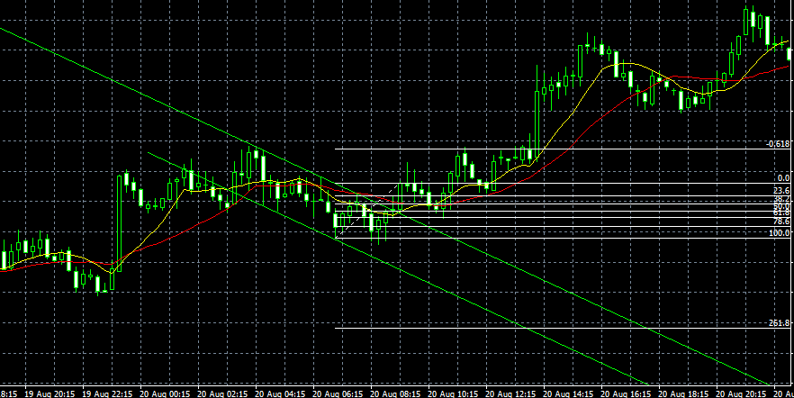

⇐ リミット

⇐ エントリー

⇐ ストップ

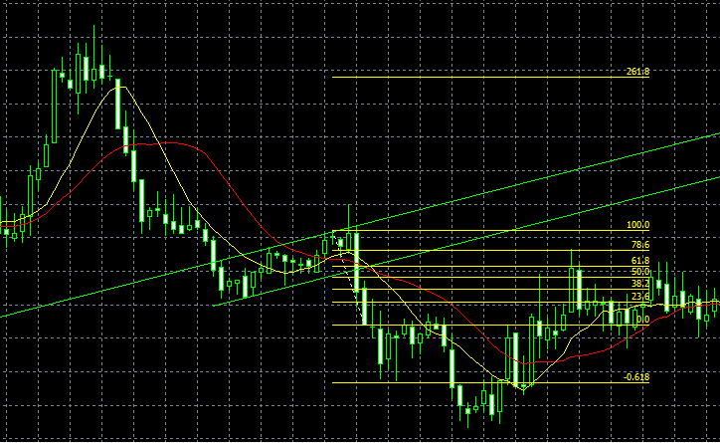

⇐ ストップ

⇐ エントリー

⇐ リミット

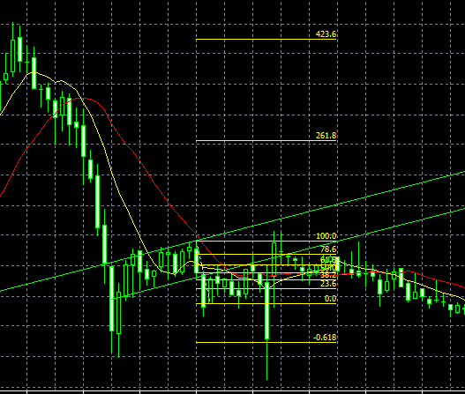

⇐ ストップ

⇐ エントリー

⇐ リミット

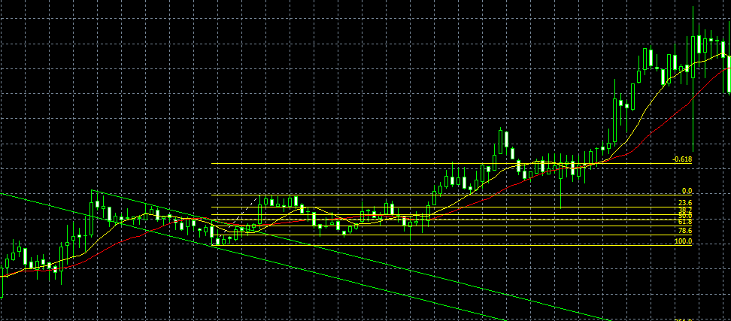

⇐ リミット

⇐ エントリー

⇐ ストップ

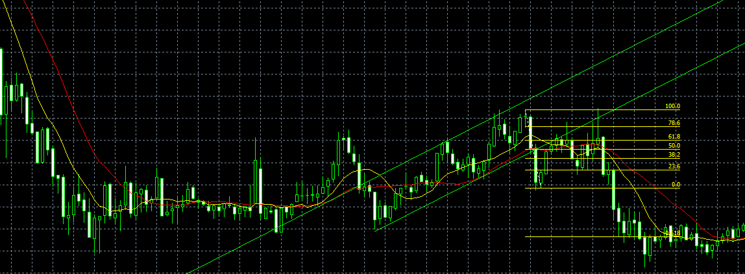

⇐ ストップ

⇐ エントリー

リミット⇒

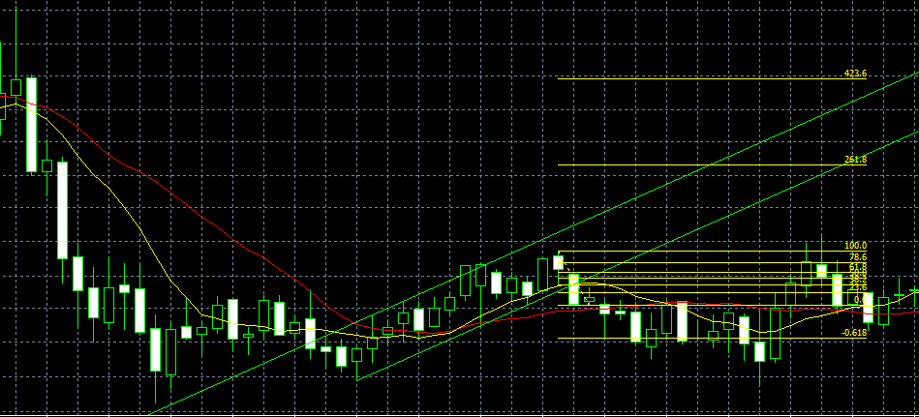

⇐ ストップ

⇐ エントリー

リミット⇒

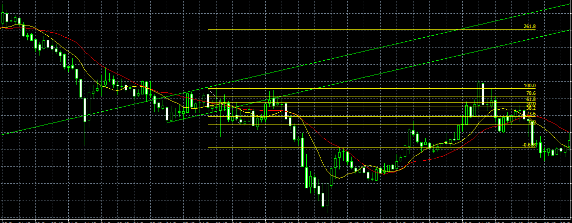

⇐ ストップ

⇐ エントリー

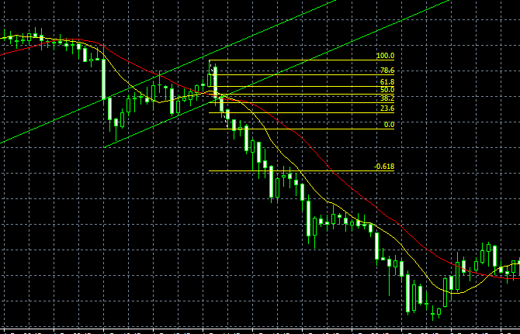

⇐ ストップ

⇐ エントリー

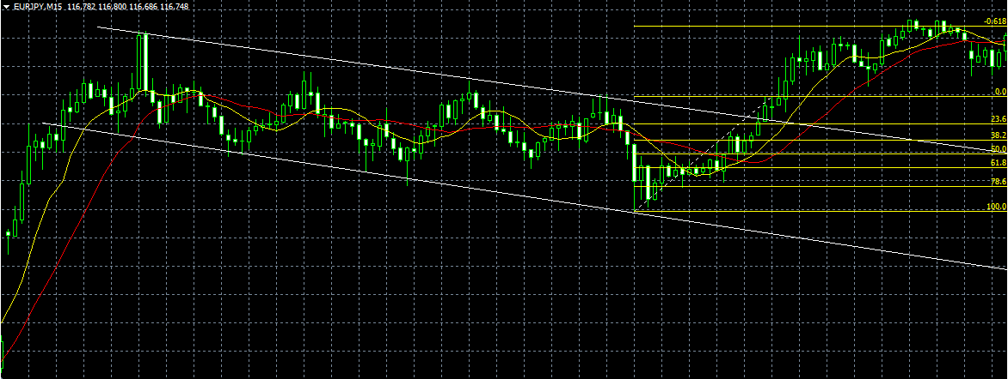
⇐ リミット

⇐ エントリー
⇐ エントリー

⇐ ストップ

